Лист 1
Прайс-лист
МИР ПРЯЖИ

В валюте: руб. (курс 1).
Цены указаны на 07.08.2020

№ | Номенклатура/ Характеристика номенклатуры | Описание | Изображение | Артикул | Цена | Ед. | Остаток | Ссылка на сайт
 | ArtSpray Алый Закат 50мл | ArtSpray акриловая спрей-краска Алый Закат 50мл | 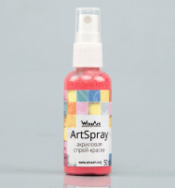 | ST1.50 | 82.00 |  |  | Изображение
 | ArtSpray Алый Закат 50мл |  |  |  | 82.00 | шт | 6 | Изображение
 | ArtSpray Оливковый 50мл | ArtSpray акриловая спрей-краска Оливковый 50мл | 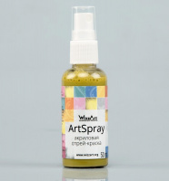 | ST23.50 | 82.00 |  |  | Изображение
 | ArtSpray Оливковый 50мл |  |  |  | 82.00 | шт | 3 | Изображение
 | ArtSpray Сочный Лайм 50мл | ArtSpray акриловая спрей-краска Сочный Лайм 50мл | 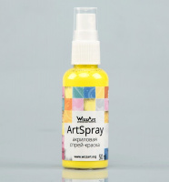 | ST15.50 | 82.00 |  |  | Изображение
 | ArtSpray Сочный Лайм 50мл |  |  |  | 82.00 | шт | 7 | Изображение
 | ArtSpray Ягодно-малиновый 50мл | ArtSpray акриловая спрей-краска Ягодно-малиновый 50мл | 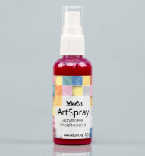 | ST2.50 | 82.00 |  |  | Изображение
 | ArtSpray Ягодно-малиновый 50мл |  |  |  | 82.00 | шт | 4 | Изображение
 | ArtSpray Абрикосовый Мусс перламутровый 50мл | ArtSpray акриловая спрей-краска Абрикосовый Мусс перламутровый 50мл | 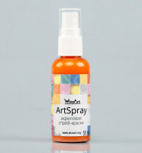 | SR12.50 | 83.00 |  |  | Изображение
 | ArtSpray Абрикосовый Мусс перламутровый 50мл |  |  |  | 83.00 | шт | 2 | Изображение
 | ArtSpray Баклажан перламутровый 50мл | ArtSpray акриловая спрей-краска Баклажан перламутровый 50мл | 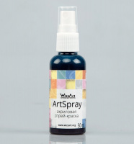 | SR14.50 | 95.00 |  |  | Изображение
 | ArtSpray Баклажан перламутровый 50мл |  |  |  | 95.00 | шт | 1 | Изображение
 | ArtSpray Бронза 50мл | ArtSpray акриловая спрей-краска Бронза 50мл | 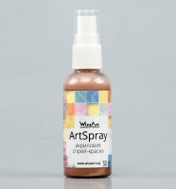 | SM8.50 | 95.00 |  |  | Изображение
 | ArtSpray Бронза 50мл |  |  |  | 95.00 | шт | 3 | Изображение
 | ArtSpray Бронза Античная 50мл | ArtSpray акриловая спрей-краска Бронза Античная 50мл | 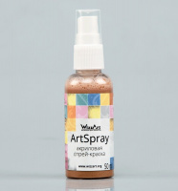 | SM9.50 | 95.00 |  |  | Изображение
 | ArtSpray Бронза Античная 50мл |  |  |  | 95.00 | шт | 2 | Изображение
 | ArtSpray Васильковый 50мл | ArtSpray акриловая спрей-краска Васильковый 50мл | 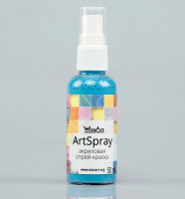 | ST9.50 | 82.00 |  |  | Изображение
 | ArtSpray Васильковый 50мл |  |  |  | 82.00 | шт | 7 | Изображение
 | ArtSpray Голубое Небо 50мл | ArtSpray акриловая спрей-краска Голубое Небо 50мл | 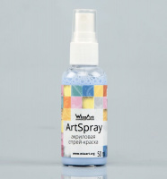 | ST8.50 | 92.00 |  |  | Изображение
 | ArtSpray Голубое Небо 50мл |  |  |  | 92.00 | шт | 8 | Изображение
 | ArtSpray Гранат 50мл | ArtSpray акриловая спрей-краска Гранат 50мл | 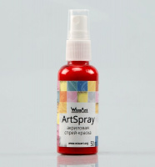 | ST35.50 | 82.00 |  |  | Изображение
 | ArtSpray Гранат 50мл |  |  |  | 82.00 | шт | 4 | Изображение
 | ArtSpray Гранатовый Иней перламутровый 50мл | ArtSpray акриловая спрей-краска Гранатовый Иней перламутровый 50мл | 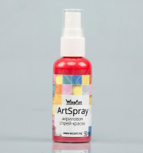 | SR4.50 | 95.00 |  |  | Изображение
 | ArtSpray Гранатовый Иней перламутровый 50мл |  |  |  | 95.00 | шт | 2 | Изображение
 | ArtSpray Желтаяя Темная Охра 50мл | ArtSpray акриловая спрей-краска Желтаяя Темная Охра 50мл | 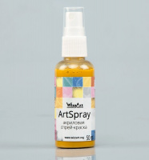 | ST18.50 | 82.00 |  |  | Изображение
 | ArtSpray Желтаяя Темная Охра 50мл |  |  |  | 82.00 | шт | 9 | Изображение
 | ArtSpray Золото Красное 50мл | ArtSpray акриловая спрей-краска Золото Красное 50мл | 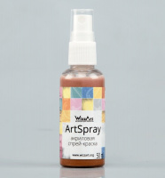 | SM3.50 | 83.00 |  |  | Изображение
 | ArtSpray Золото Красное 50мл |  |  |  | 83.00 | шт | 4 | Изображение
 | ArtSpray Золото Песчаное 50мл | ArtSpray акриловая спрей-краска Золото Песчаное 50мл | 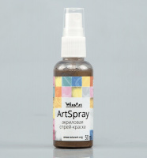 | SM4.50 | 95.00 |  |  | Изображение
 | ArtSpray Золото Песчаное 50мл |  |  |  | 95.00 | шт | 2 | Изображение
 | ArtSpray Золото Салатовое 50мл | ArtSpray акриловая спрей-краска Золото Салатовое 50мл | 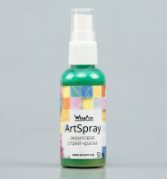 | SM6.50 | 83.00 |  |  | Изображение
 | ArtSpray Золото Салатовое 50мл |  |  |  | 83.00 | шт | 4 | Изображение
 | ArtSpray Индиго 50мл | ArtSpray акриловая спрей-краска Индиго 50мл | 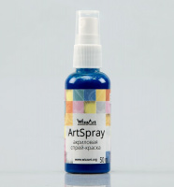 | ST37.50 | 82.00 |  |  | Изображение
 | ArtSpray Индиго 50мл |  |  |  | 82.00 | шт | 9 | Изображение
 | ArtSpray Ирис 50мл | ArtSpray акриловая спрей-краска Ирис 50мл | 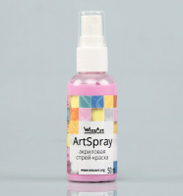 | ST25.50 | 82.00 |  |  | Изображение
 | ArtSpray Ирис 50мл |  |  |  | 82.00 | шт | 3 | Изображение
 | ArtSpray Лесная Фиалка перламутровый 50мл | ArtSpray акриловая спрей-краска Лесная Фиалка перламутровый 50мл | 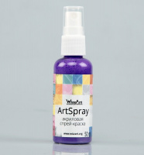 | SR7.50 | 83.00 |  |  | Изображение
 | ArtSpray Лесная Фиалка перламутровый 50мл |  |  |  | 83.00 | шт | 1 | Изображение
 | ArtSpray Малахитовый 50мл | ArtSpray акриловая спрей-краска Малахитовый 50мл | 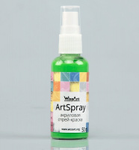 | ST20.50 | 82.00 |  |  | Изображение
 | ArtSpray Малахитовый 50мл |  |  |  | 82.00 | шт | 2 | Изображение
 | ArtSpray Мандариновый 50мл | ArtSpray акриловая спрей-краска Мандариновый 50мл | 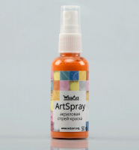 | ST27.50 | 82.00 |  |  | Изображение
 | ArtSpray Мандариновый 50мл |  |  |  | 82.00 | шт | 1 | Изображение
 | ArtSpray Медовая Патока 50мл | ArtSpray акриловая спрей-краска Медовая Патока 50мл | 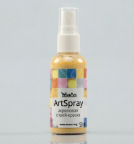 | ST31.50 | 92.00 |  |  | Изображение
 | ArtSpray Медовая Патока 50мл |  |  |  | 92.00 | шт | 2 | Изображение
 | ArtSpray Молочный Шоколад 50мл | ArtSpray акриловая спрей-краска Молочный Шоколад 50мл | 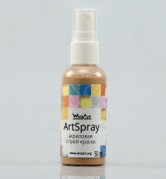 | ST29.50 | 92.00 |  |  | Изображение
 | ArtSpray Молочный Шоколад 50мл |  |  |  | 92.00 | шт | 5 | Изображение
 | ArtSpray Пепел Роза 50мл | ArtSpray акриловая спрей-краска Пепел Роза 50мл | 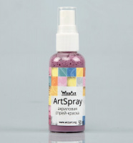 | ST6.50 | 92.00 |  |  | Изображение
 | ArtSpray Пепел Роза 50мл |  |  |  | 92.00 | шт | 1 | Изображение
 | ArtSpray Персиковый 50мл | ArtSpray акриловая спрей-краска Персиковый 50мл | 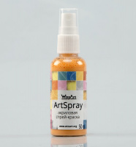 | ST32.50 | 92.00 |  |  | Изображение
 | ArtSpray Персиковый 50мл |  |  |  | 92.00 | шт | 4 | Изображение
 | ArtSpray Песочный 50мл | ArtSpray акриловая спрей-краска Песочный 50мл | 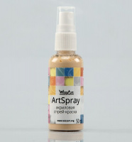 | ST30.50 | 92.00 |  |  | Изображение
 | ArtSpray Песочный 50мл |  |  |  | 92.00 | шт | 2 | Изображение
 | ArtSpray Рубин 50мл | ArtSpray акриловая спрей-краска Рубин 50мл | 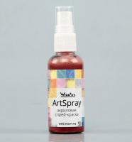 | SM11.50 | 95.00 |  |  | Изображение
 | ArtSpray Рубин 50мл |  |  |  | 95.00 | шт | 4 | Изображение
 | ArtSpray Салатовый 50мл | ArtSpray акриловая спрей-краска Салатовый 50мл | 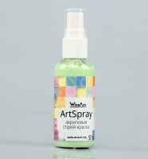 | ST19.50 | 92.00 |  |  | Изображение
 | ArtSpray Салатовый 50мл |  |  |  | 92.00 | шт | 8 | Изображение
 | ArtSpray Сиена 50мл | ArtSpray акриловая спрей-краска Сиена 50мл | 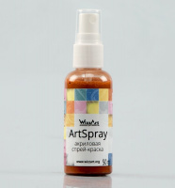 | ST33.50 | 82.00 |  |  | Изображение
 | ArtSpray Сиена 50мл |  |  |  | 82.00 | шт | 10 | Изображение
 | ArtSpray Синее небо 50мл | ArtSpray акриловая спрей-краска Синее небо 50мл | 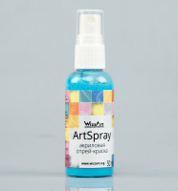 | ST7.50 | 82.00 |  |  | Изображение
 | ArtSpray Синее небо 50мл |  |  |  | 82.00 | шт | 4 | Изображение
 | ArtSpray Слоновая Кость 50мл | ArtSpray акриловая спрей-краска Слоновая Кость 50мл | 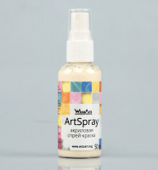 | ST16.50 | 82.00 |  |  | Изображение
 | ArtSpray Слоновая Кость 50мл |  |  |  | 82.00 | шт | 4 | Изображение
 | ArtSpray Слоновая Кость перламутровый 50мл | ArtSpray акриловая спрей-краска Слоновая Кость перламутровый 50мл | 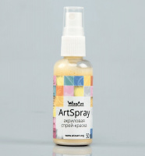 | SR17.50 | 83.00 |  |  | Изображение
 | ArtSpray Слоновая Кость перламутровый 50мл |  |  |  | 83.00 | шт | 1 | Изображение
 | ArtSpray Ультрамарин 50мл | ArtSpray акриловая спрей-краска Ультрамарин 50мл | 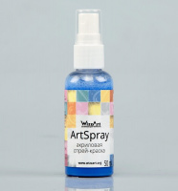 | ST12.50 | 92.00 |  |  | Изображение
 | ArtSpray Ультрамарин 50мл |  |  |  | 92.00 | шт | 5 | Изображение
 | ArtSpray Ультрамарин перламутровый 50мл | ArtSpray акриловая спрей-краска Ультрамарин перламутровый 50мл | 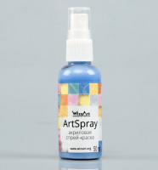 | SR9.50 | 83.00 |  |  | Изображение
 | ArtSpray Ультрамарин перламутровый 50мл |  |  |  | 83.00 | шт | 1 | Изображение
 | ArtSpray Умбра Натуральная 50мл | ArtSpray акриловая спрей-краска Умбра Натуральная 50мл | 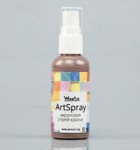 | ST4.50 | 82.00 |  |  | Изображение
 | ArtSpray Умбра Натуральная 50мл |  |  |  | 82.00 | шт | 9 | Изображение
 | ArtSpray Электрик перламутровый 50мл | ArtSpray акриловая спрей-краска Электрик перламутровый 50мл | 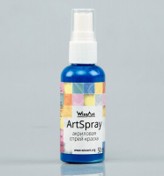 | SR3.50 | 95.00 |  |  | Изображение
 | ArtSpray Электрик перламутровый 50мл |  |  |  | 95.00 | шт | 1 | Изображение
 | ArtSpray Яркий Фиолет 50мл | ArtSpray акриловая спрей-краска Яркий Фиолет 50мл | 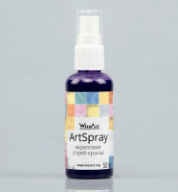 | ST26.50 | 92.00 |  |  | Изображение
 | ArtSpray Яркий Фиолет 50мл |  |  |  | 92.00 | шт | 1 | Изображение

